Fakturamall
Kvitto

 |  |  |  |  |  |  | Instruktioner
Datum |  |  | Kundföretag Ab |  |  |  | Kvittomall instruktioner
2021-05-04 |  |  | Köpvägen 12
 |  |  | 123 45 Köpstad
Kvittonummer |  |  |  |  |  |  | Fler mallar från Zervant
1234 |  |  |  |  |  |  | Offertmall i Excel
 |  |  |  |  |  |  | Körjournal mall i Excel
 |  |  |  |  |  |  | Fakturamall i Excel

 |  |  |  |  |  |  | Läs mer om
 |  |  |  |  |  |  | Zervants faktureringsprogram

Tilläggsinformation
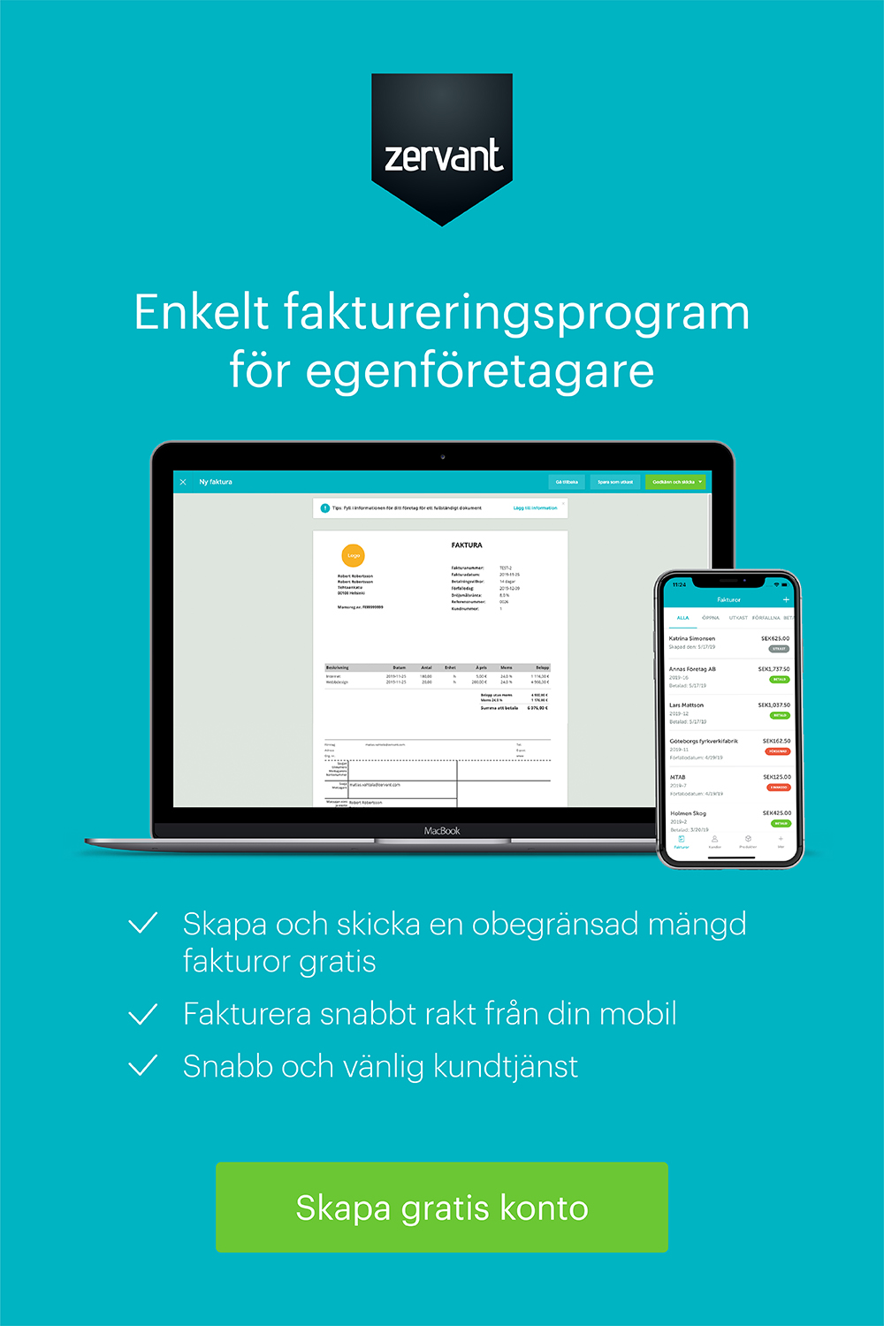

Beskrivning | Antal | Enhet | á pris | Moms | Moms kr | Totaal
Arbete | 5 | h | 60.00 kr | 25% | 75.00 kr | 375.00 kr
Produkt | 10 | st | 105.00 kr | 25% | 262.50 kr | 1,312.50 kr

 |  |  |  |  | Belopp före moms | 1,350.00 kr
 |  |  |  |  | Total moms | 337.50 kr
 |  |  |  |  | Totalt | 1,687.50 kr

Exempelföretag Ab |  |  |  |  | Kontaktuppgifter
Företagsgatan 2 |  |  |  |  | Freddy Företagare
123 45 Hemstad |  |  |  |  | Telefon: +46-123456789
Sverige |  |  |  |  | Epost: freddy@foretag.se
Org.nr. 123456-7890 |  |  |  |  | www.foretag.se
Momsreg.nr. SE1234567890

